Sheet1
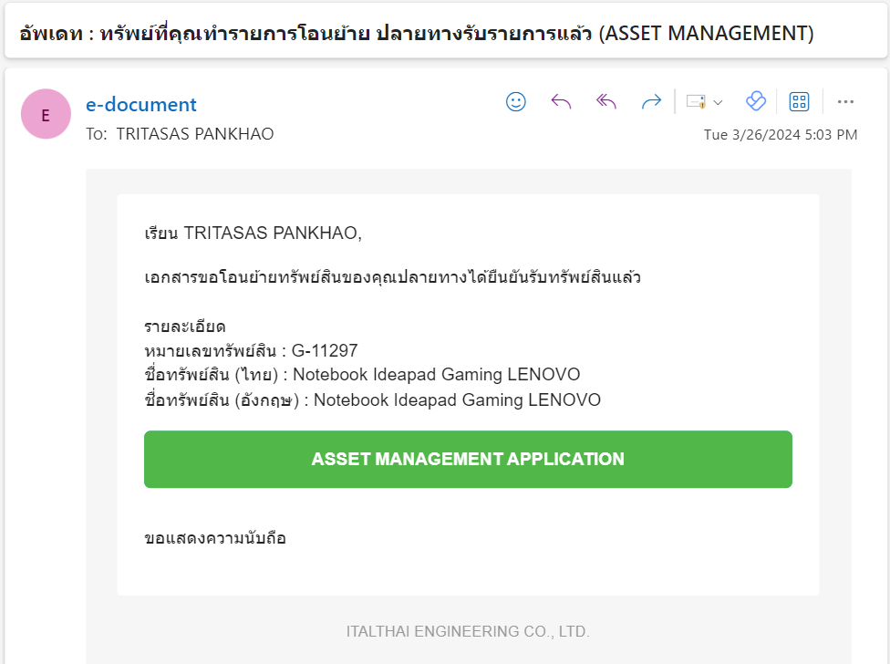
ขั้นตอน | ส่งเมล
1. เมื่อผู้ใช้งานทำรายการโอนย้าย / โอนคืน | 1.1 ธุรการกลาง
 | 1.2 แอดมินฝ่าย/แอดมินโครงการต้นทาง
 | 1.3 แอดมินฝ่าย/แอดมินโครงการปลายทาง
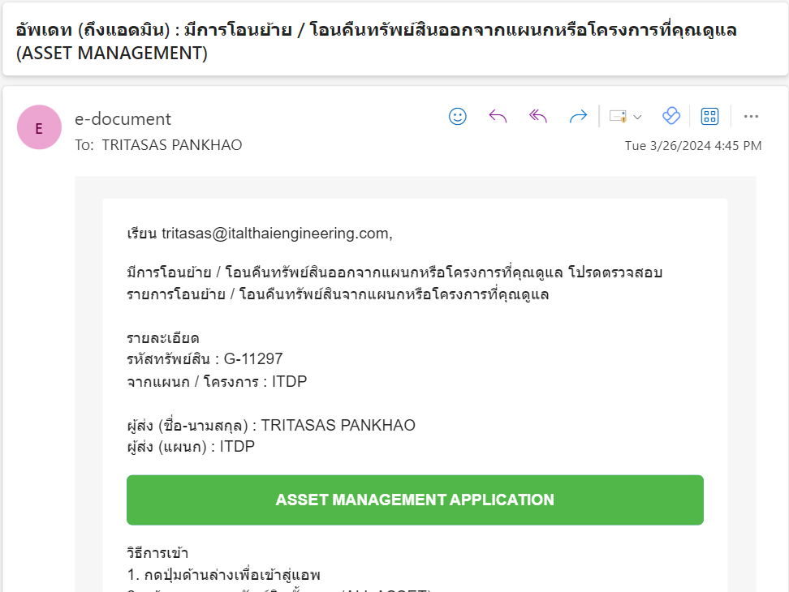
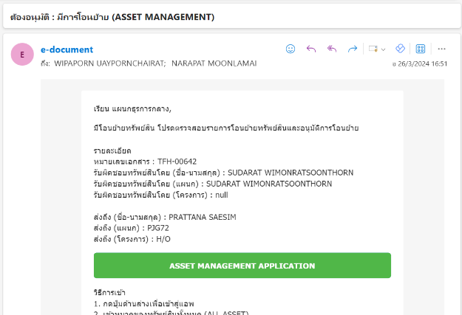
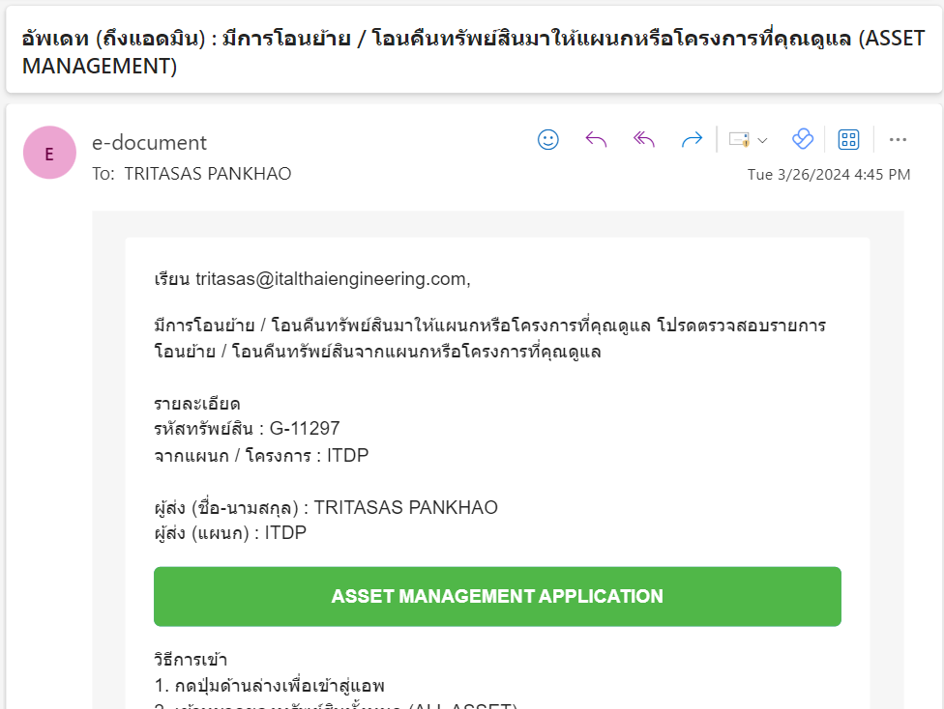

2. เมื่อธุรการกลางอนุมัติการโอนย้าย / โอนคืน | 2.1 ผู้รับผิดชอบคนเก่า
 | 2.2 ผู้รับผิดชอบคนใหม่
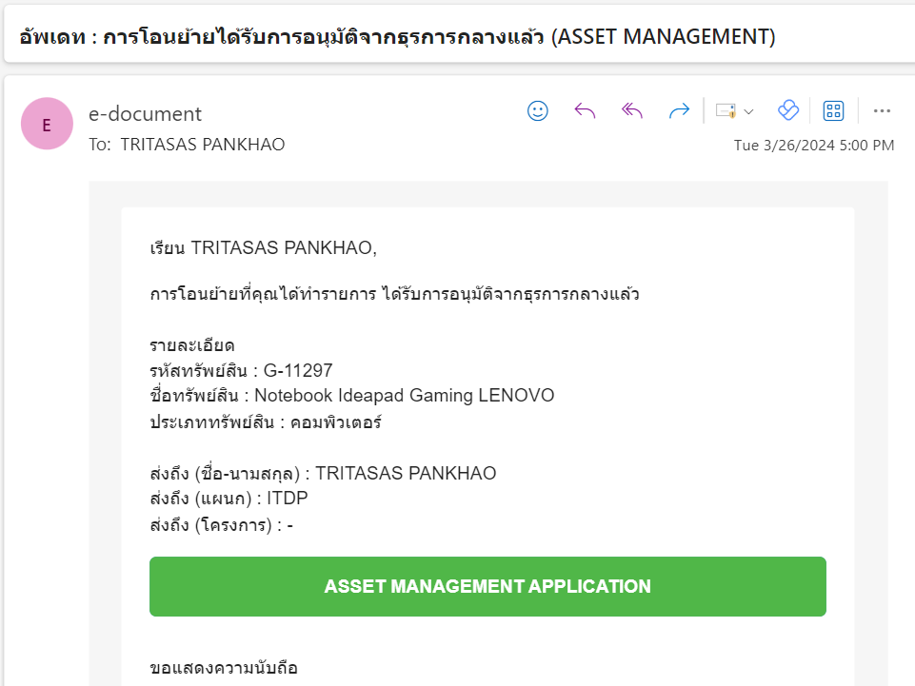
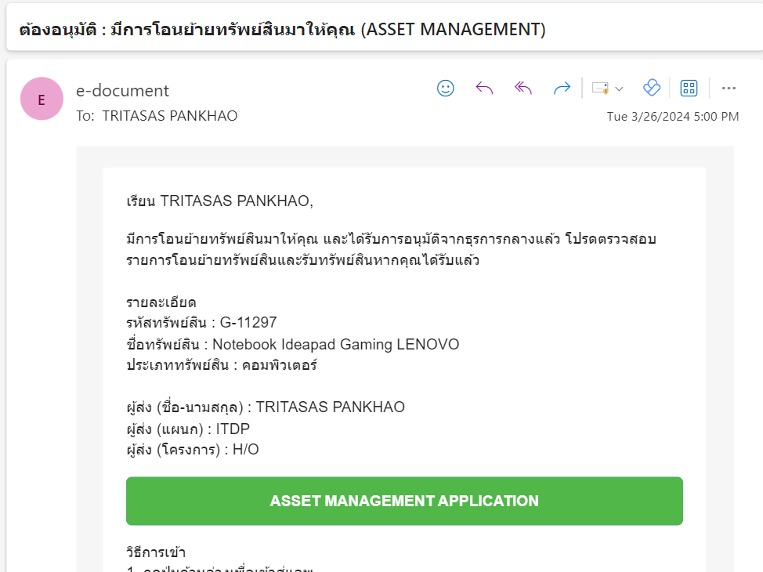

3. เมื่อผู้รับผิดชอบคนใหม่รับทรัพย์สิน | 3.1 ผู้รับผิดชอบคนเก่า

